Rregullat
 | 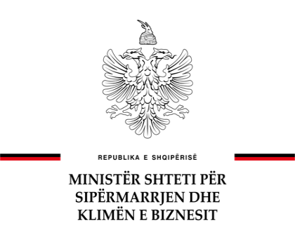 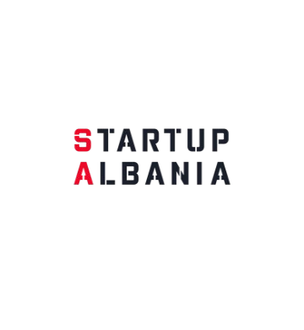
THIRRJA PËR MBËSHTETJEN E KOMPANIVE STARTUP NËPËRMJET GRANTEVE DHE MASAVE MBËSHTËTËSE Formulari i të Dhënave dhe Buxhetit #GRANT2025
Rregullat per Aplikantët: Ju lutem plotësoni secilin faqe në këtë dokument sipas radhës. Të Dhënat Personale, Buxheti sipas Zërave dhe Detajimi i Buxhetit. Fituesit mund të përdorin fondet e granteve për kostot brenda kategorive të mëposhtme: Kostot e ekipit/pagave që angazhohen në projekt (shumat bruto përfshirë taksat mbi të ardhurat dhe përfitimet), jo më shumë se 25% e vlerës totale të grantit; Shërbimet e ekspertëve për zhvillim të produktit, duke përfshirë zhvillimin dhe testimin e teknologjisë, R&D, etj. (jo më shumë se 10% e vlerës totale të projektit); Shërbimet e shitjes dhe marketingut (maksimumi 10% të buxhetit të miratuar të projektit, duke përfshirë, këshillim për zhvillimin e biznesit, shpenzimet per pjesëmarrje në konferencë); Mallra dhe shërbime të tjera me qëllim rritjen dhe zhvillimin e kompanisë. Shpenzimet e përgjithshme të tilla si abonimet e teknologjisë/aplikimeve/të dhënave, ndërtim website etj; Aplikimi për patentë dhe tarifat, certifikata përkatëse. Startup-eve iu lëvrohet fondi për projektin në 3 (tri) këste: Kësti i parë: 30% (tridhjetë për qind) të vlerës së fondit menjëherë pas nënshkrimit të kontratës së grantit; Kësti i dytë: 40% (dyzet për qind) të vlerës së fondit menjëherë pas miratimit nga agjencia Startup Albania të raportit përshkrues dhe financiar të fazës së parë; Kësti i tretë: 30% (tridhjetë për qind) të vlerës së fondit pas miratimit nga agjencia Startup Albania të raportit përshkrues dhe financiar përfundimtar. Kontributi i Aplikantëve Aplikantët në Fazën 1 financohen - 100% të vlerës, Fazën 2 financohen deri në- 85% të vleres dhe Aplikantët në Fazën 3 financohen deri në - 75% të vlerës Aplikantët në Fazat 2 dhe 3 duhet të kontribojnë 15% dhe 25% respektivisht.

*E rëndësishme: Aplikanti është përgjegjës për saktësinë e informacionit të dhënë në këtë formular.

